Blatt 1
Fuer diese Zeichnung behalten wir uns das Urheberrecht gemaes DIN 34 Absatz 2.1 vor . Bei Nichtbestellung ist die Zeichnung zurueckzugeben . | 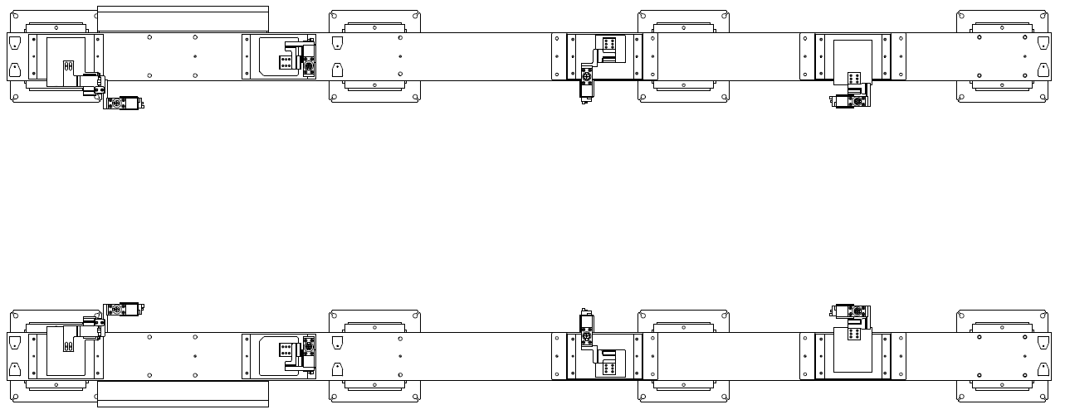

 |  |  | Referenzpunkte für Messtechnik |  | Unterbauspanner mit Zentrierdorn |  | Auflage |  | Stiftaufnahme ziehbar

 |  |  |  |  | Unterbauspanner ohne Zentrierdorn |  | Spanner |  | Stiftaufnahme fest

 |  |  |  |  |  |  |  | Änderungsindex :

 |  |  |  | VW336/3 WB
 |  | 4270 |  | 1

 |  |  |  | 2022-06-01 |  | C4 15D 123455 C4 15D 123455
 |  |  |  |  |  |  |  |  |  | 1 | 2
 |  | VW336/3 WB

Blatt 2
Fuer diese Zeichnung behalten wir uns das Urheberrecht gemaes DIN 34 Absatz 2.1 vor . Bei Nichtbestellung ist die Zeichnung zurueckzugeben . | Spannstellen |  |  |  |  | Auflagen |  |  |  |  |  |  |  | Verwendete Teilmodelle
 | Spann-Gruppe | Bemi.-Zeichng.- Nr. | Pos.- Nr. | Bauteil-Nr | Bl.-Nr. | Spann-Gruppe |  | Bemi.-Zeichng.- Nr. |  | Pos.- Nr. | Bauteil-Nr | Bl.-Nr. |  | Bauteil | Blechdicke | Bauteilname |  |  | Teilmodell-Nr. |  |  | Datum / Version
 |  |  |  |  |  |  |  |  |  |  |  |  |  | 1 | 2,00 | SGR UB 1 |  |  | 5Q1.800.710 |  |  | 31.07.09 / TZ-1

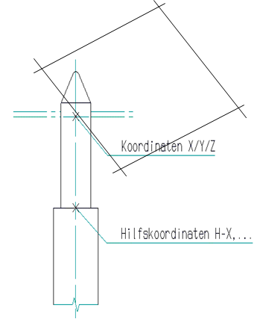

 |  |  |  |  |  |  |  |  |  |  |  |  |  |  |  |  |  |  |  | Referenzpunkte für die Messtechnik
 |  |  |  |  |  |  |  |  |  |  |  |  |  |  |  |  |  |  |  | Messpunkt |  | X | Y | Z
 |  |  |  |  |  |  |  |  |  |  |  |  |  |  |  |  |  |  |  | MP01 | A | -1315 | 627 | -694
 |  |  |  |  |  |  |  |  |  |  |  |  |  |  |  |  |  |  |  | MP02 | A | -1315 | 783 | -694
 |  |  |  |  |  |  |  |  |  |  |  |  |  |  |  |  |  |  |  | MP03 | A | 200 | 627 | -694
 |  |  |  |  |  |  |  |  |  |  |  |  |  |  |  |  |  |  |  | MP04 | A | 200 | 783 | -694
 |  |  |  |  |  |  |  |  |  |  |  |  |  |  |  |  |  |  |  | MP05 | A | 3514 | 627 | -694
 |  |  |  |  |  |  |  |  |  |  |  |  |  |  |  |  |  |  |  | MP06 | A | 3514 | 783 | -694
 |  |  |  |  |  |  |  |  |  |  |  |  |  |  |  |  |  |  |  | MP07 | A | 3514 | -783 | -694
 |  |  |  |  |  |  |  |  |  |  |  |  |  |  |  |  |  |  |  | MP08 | A | 3514 | -627 | -694
 |  |  |  |  |  |  |  |  |  |  |  |  |  |  |  |  |  |  |  | MP09 | A | 200 | -783 | -694
 |  |  |  |  |  |  |  |  |  |  |  |  |  |  |  |  |  |  |  | MP10 | A | 200 | -627 | -694
 |  |  |  |  |  |  |  |  |  |  |  |  |  |  |  |  |  |  |  | MP11 | A | -1315 | -783 | -694
 |  |  |  |  |  |  |  |  |  |  |  |  |  |  |  |  |  |  |  | MP12 | A | -1315 | -627 | -694
 |  |  |  |  |  |  | bezieht sich auf Anlagen-Null |  |  | Hilfskoordinaten |  |  | bezieht sich auf Fahrzeug-Null |  |  | Hilfskoordinaten |  |  |  | MP13 | B | -970 | 627 | -780
 | Aufnahmestifte |  |  |  |  |  |  |  |  |  |  |  |  |  |  |  |  |  |  | MP14 | B | -970 | 783 | -780
 | Baugruppe | Bemi.-Zeichng.-Nr. | Pos.- Nr. | Bauteil-Nr | Bl.-Nr. | RPS | X | Y | Z | H-X | H-Y | H-Z | X | Y | Z | H-X | H-Y | H-Z |  | MP15 | B | 545 | 627 | -780
 |  |  |  |  |  |  |  |  |  |  |  |  |  |  |  |  |  |  |  | MP16 | B | 545 | 783 | -780
 | Hakenspanner 01 | 11-38D 945525 | 1 | 1 | 1 |  | -835 | -485 | 252 | -835 | -485 | 222 | -490 | -485 | 166 | -490 | -485 | 136 |  | MP17 | B | 3859 | 627 | -780
 | Hakenspanner 02 | 11-38D 945526 | 2 | 1 | 1 |  | -835 | 485 | 252 | -835 | 485 | 222 | -490 | 485 | 166 | -490 | 485 | 136 |  | MP18 | B | 3859 | 783 | -780
 | Hakenspanner 03 | 11-38D 945527 | 3 | 1 | 1 |  | 65 | -660 | 36.25 | 65 | -660 | 6.25 | 410 | -660 | -49.75 | 410 | -660 | -79.75 |  | MP19 | B | 3859 | -783 | -780
 | Hakenspanner 04 | 11-38D 945528 | 4 | 1 | 1 |  | 65 | 660 | 36.25 | 65 | 660 | 6.25 | 410 | 660 | -49.75 | 410 | 660 | -79.75 |  | MP20 | B | 3859 | -627 | -780
 | Hakenspanner 05 | 11-38D 945529 | 5 | 1 | 1 |  | 1370 | -610 | 0 | 1370 | -610 | -30 | 1715 | -610 | -86 | 1715 | -610 | -116 |  | MP21 | B | 545 | -783 | -780
 | Hakenspanner 06 | 11-38D 945530 | 6 | 1 | 1 |  | 1370 | 610 | 0 | 1370 | 610 | -30 | 1715 | 610 | -86 | 1715 | 610 | -116 |  | MP22 | B | 545 | -627 | -780
 | Hakenspanner 07 | 11-38D 945531 | 7 | 1 | 1 |  | 2638 | -493.5 | 211.35 | 2638 | -493.5 | 181.35 | 2983 | -493.5 | 125.35 | 2983 | -493.5 | 95.35 |  | MP23 | B | -970 | -783 | -780
 | Hakenspanner 08 | 11-38D 945532 | 8 | 1 | 1 |  | 2638 | 493.5 | 211.35 | 2638 | 493.5 | 181.35 | 2983 | 493.5 | 125.35 | 2983 | 493.5 | 95.35 |  | MP24 | B | -970 | -627 | -780

 |  |  |  |  |  |  |  |  |  |  |  |  |  |  |  |  |  |  |  |  | A | bezieht sich auf Anlagen-Null
 |  |  |  |  |  |  |  |  |  |  |  |  |  |  |  |  |  |  |  |  | B | bezieht sich auf Fahrzeug-Null

 |  |  |  |  |  |  |  |  |  |  |  |  |  |  |  |  |  |  |  |  |  | Änderungsindex :

 |  |  |  |  |  |  |  |  |  |  |  |  |  |  |  | VW336/3 WB
 |  |  |  |  |  |  | 4270 |  |  |  |  |  |  |  |  | 2

 |  |  |  |  |  |  |  |  |  |  |  |  |  |  |  | 2022-06-01 |  | C4 15D 123455 C4 15D 123455
 |  |  |  |  |  |  |  |  |  |  |  |  |  |  |  |  |  |  |  |  |  |  |  | 2 | 3
 |  |  |  |  |  |  | VW336/3 WB

